osciloscopio
PRÁCTICA 3 |  |  |  | EL OSCILOSCOPIO. MEDIDA DE CORRIENTES VARIABLES

Mesa |  | 4 | Nombre y apellidos1 |  | David Arnal García
Grupo |  | 1º FLIP | Nombre y apellidos2 |  | Rosana Muñoz Jiménez
Fecha |  | 2018-10-03 | Nombre y apellidos3
ACTIVIDAD 1. Conecta el generador de funciones en modo onda senoidal al canal I del osciloscopio. Modifica la amplitud de salida hasta que sea de 3 V y frecuencia 800Hz.

ACTIVIDAD 2. Mide en el ociloscopio el periodo de la señal y la tensión pico-pico:
a) A partir de la escala de la pantalla leyendo directamente en la pantalla
b) Pulsando el botón medidas y tomando los valores correspondientes de tensión y tiempo
c) A partir de los cursores

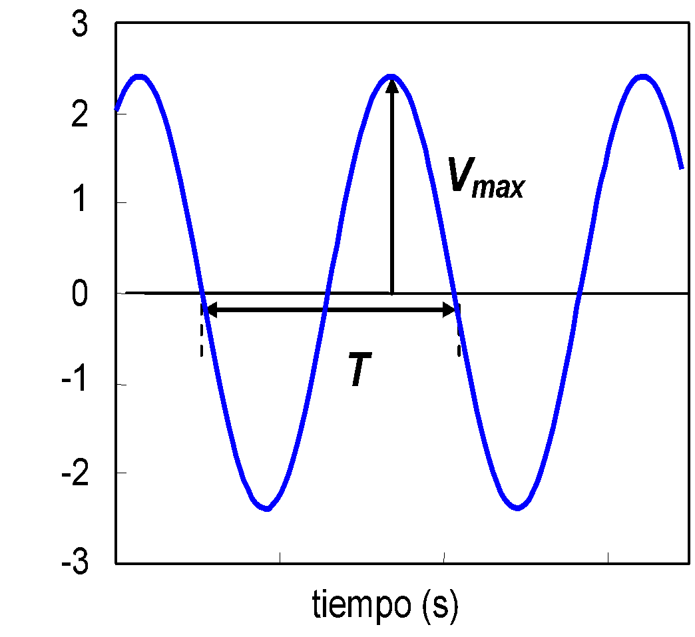
a)
Vpp = | 6 | V

T = | 1.25 | ms

f = 1/T = | 800 | Hz

b)
Vpp = | 6.08 | V

T = | 1.25 | ms

f = 1/T = | 800 | Hz

c)
Vpp = | 6.02 | V

T = | 1.25 | ms

f = 1/T = | 800 | Hz

ACTIVIDAD 3. Calcula las incertidumbres de las medidas realizadas en la actividad anterior.

a)
DVpp = | 1 | V

DT = | 0.1 | ms

Df =(1/T²)D T= | 160 | Hz

b)
DVpp = | 0.04 | V

DT = | 10^-3 | ms

Df =(1/T²)D T= | 0.01 | Hz

c)
DVpp = | 0.04 | V

DT = | 10^-3 | ms

Df =(1/T²)D T= | 7.5 | Hz

ACTIVIDAD 4. Escribe con la notación normalizada las medidas con sus incertidumbres

a)
Vpp = | 6 | 1 | V

T = | 1.3 | 0.1 | ms

f = 1/T = | 800 | 64 | Hz

b)
Vpp = | 6.08 | 0.04 | V

T = | 1.251 | 0.01 | ms

f = 1/T = | 800 | 0.01 | Hz

c)
Vpp = | 6.02 | 0.04 | V

T = | 1.25 | 0.01 | ms

f = 1/T = | 800 | 7 | Hz

ACTIVIDAD 5. Conecta un voltímetro de c. alterna en paralelo con el generador y mide el valor eficaz de la tensión. Comprueba que:

 |  | Vteórico= | 1.46
 |  | Vmax = | 2.06 | V
 |  | Vef = | 1.45 | V

